Sheet1

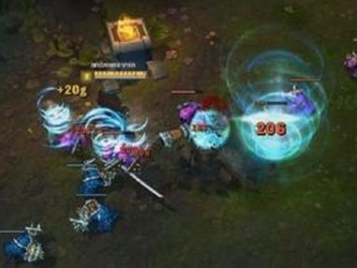
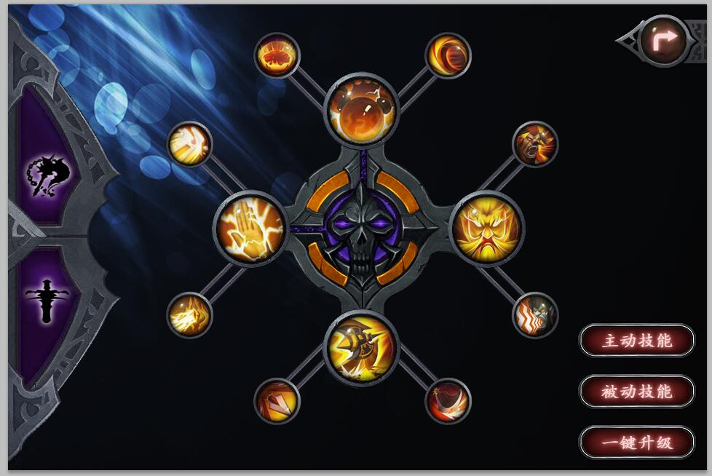

60*60
6职业*2个方向=12个

战士
 | 狂战士
 | 带血的斧头
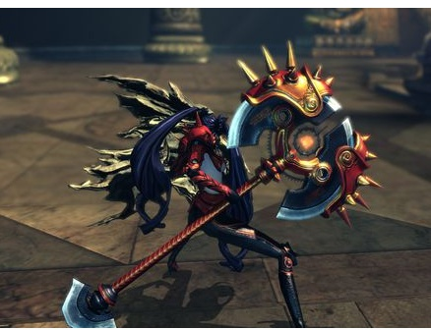

 | 守护者
 | 金属感盾牌
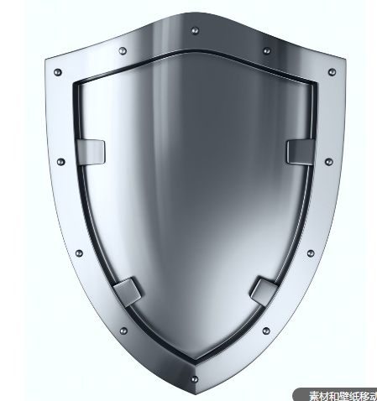

DK
 | 死亡领主
 | 幽灵状的骷髅头
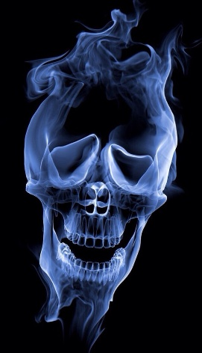

 | 霜脉之心
 | 结冰的盾牌
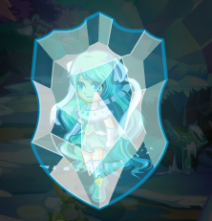

牧师
 | 虔信者
 | 好看点的十字架
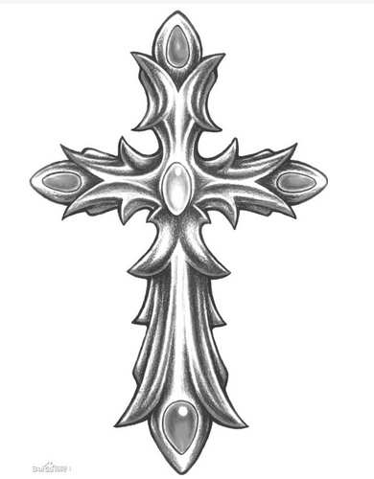

 | 复仇者
 | 死神镰刀
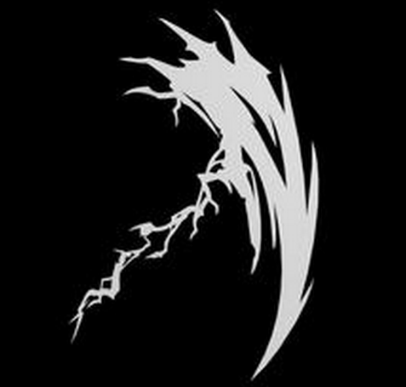

法师
 | 烈焰幻境



 | 寒冰之心

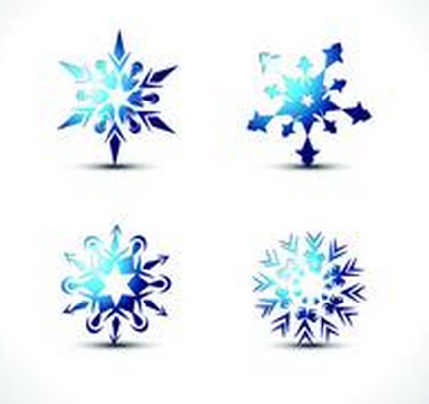

猎人
 | 神射手
 | 精灵的弓的感觉
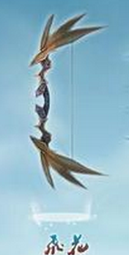

 | 斥候
 | 陷阱


萨满祭司
 | 远古长者
 | 一个图腾柱
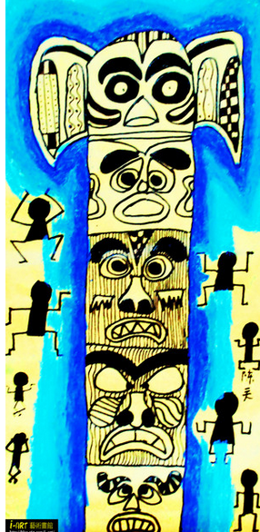

 | 风暴行者
 | 龙卷风+闪电

